总表
引脚对应关系
引脚名称 | FPGA接口编号 | 描述
时钟与复位
FPGA_CLK_IN | AC19 | 频率为100Mhz，如果需要使用低于或高于100MHz的时钟，需要使用xilinx的pll ip对其进行转换
FPGA_RSTn_in | Y3 | 复位使用的按键，自带防抖模块，松开为高电平，按下为低电平。

LED灯
FPGA_LED1 | H7 | 实验板放正，一排LED灯左起第一个。
FPGA_LED2 | D5 | 依次类推
FPGA_LED3 | A3
FPGA_LED4 | A5
FPGA_LED5 | A4
FPGA_LED6 | F7
FPGA_LED7 | G8
FPGA_LED8 | H8
FPGA_LED9 | J8
FPGA_LED10 | J23
FPGA_LED11 | J26
FPGA_LED12 | G9
FPGA_LED13 | J19
FPGA_LED14 | H23
FPGA_LED15 | J21
FPGA_LED16 | K23 | 实验板放正，一排LED灯左起第八个。

拨码开关 |  | 实验板放正，拨下为1，拨上为0
FPGA_SW0 | AC21 | 实验板放正，一排拨码开关左起第一个。
FPGA_SW1 | AD24 | 依次类推
FPGA_SW2 | AC22
FPGA_SW3 | AC23
FPGA_SW4 | AB6
FPGA_SW5 | W6
FPGA_SW6 | AA7
FPGA_SW7 | Y6 | 实验板放正，一排拨码灯左起第八个。

LCD触摸屏 |  | TFT-LCD 4.3寸液晶触摸屏
LCD1_RST# | J25
LCD1_CS# | H18
LCD1_RS | K16
LCD1_WR# | L8
LCD1_RD# | K8
LCD1_BL_CTR | J15
LCD1_DB1 | H9
LCD1_DB2 | K17
LCD1_DB3 | J20
LCD1_DB4 | M17
LCD1_DB5 | L17
LCD1_DB6 | L18
LCD1_DB7 | L15
LCD1_DB8 | M15
LCD1_DB10 | M16
LCD1_DB11 | L14
LCD1_DB12 | M14
LCD1_DB13 | F22
LCD1_DB14 | G22
LCD1_DB15 | G21
LCD1_DB16 | H24
LCD1_DB17 | J16
LCD1_T_PEN/INT | L19
LCD1_T_MOSI/SDA | J24
LCD1_T_CLK/SCL | H21
LCD1_T_CS/RST# | G24

单步调试按键 |  | 按下为0，松开为1
FPGA_KEY_STEP0 | Y5 | 实验板放正，两个单步按钮开关（拨码开关右侧，矩阵键盘左侧）下方的按键。
FPGA_KEY_STEP1 | V6 | 实验板放正，两个单步按钮开关（拨码开关右侧，矩阵键盘左侧）上方的按键。

共阴极八段数码管
FPGA_NUM_CSN0 | D3 | 片选，实验板放正，选中左起第一个
FPGA_NUM_CSN1 | D25 | 依次类推
FPGA_NUM_CSN2 | D26
FPGA_NUM_CSN3 | E25
FPGA_NUM_CSN4 | E26
FPGA_NUM_CSN5 | G25
FPGA_NUM_CSN6 | G26
FPGA_NUM_CSN7 | H26 | 片选，实验板放正，选中左起第八个
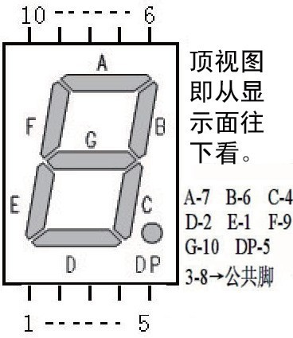
FPGA_NUM0_A | A2 | 7段数码管的a段
FPGA_NUM1_B | D4 | 7段数码管的b段
FPGA_NUM2_C | E5 | 7段数码管的c段
FPGA_NUM3_D | B4 | 7段数码管的d段
FPGA_NUM4_E | B2 | 7段数码管的e段
FPGA_NUM5_F | E6 | 7段数码管的f段
FPGA_NUM6_G | C3 | 7段数码管的g段
FPGA_NUM7_DP | C4 | 数码管的DP点

